关系图
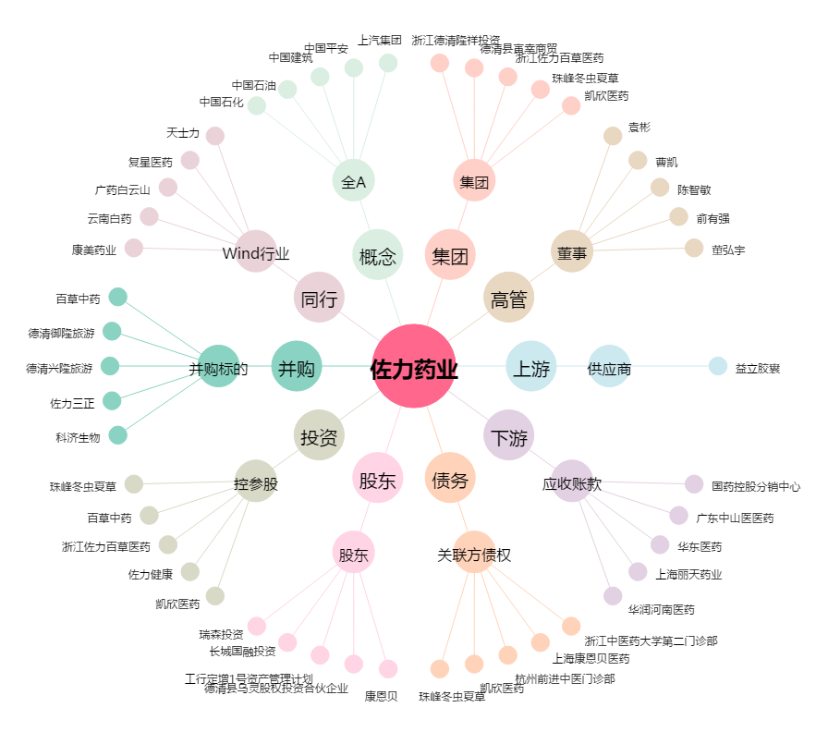
佐力药业[300181.SZ] - 关系概览图

